Gráfico - Média
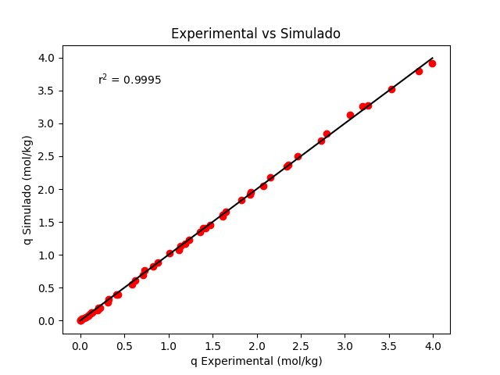
Temperatura | Pressão | q Exp. | q Sim. | Média erros absolutos
298.15 | 0 | 0 | 0 | 0.01935125465
298.15 | 0.0405 | 0.024 | 0.025451486062 | Desvio padrão
298.15 | 0.1203 | 0.089 | 0.07495445273 | 0.018295478071
298.15 | 0.191 | 0.131 | 0.11811098665 | Intervalo de Confiança
298.15 | 0.5515 | 0.326 | 0.32845608713 | (0,014358 , 0,024345)
298.15 | 1.25 | 0.712 | 0.694795412
298.15 | 1.65 | 0.877 | 0.8833815152
298.15 | 2.1 | 1.12 | 1.0796104603
298.15 | 3.06 | 1.474 | 1.4501664667
298.15 | 3.45 | 1.617 | 1.5846650896
298.15 | 4.25 | 1.83 | 1.8361862892
298.15 | 6.31 | 2.357 | 2.3645806998
298.15 | 8.19 | 2.726 | 2.7376754054
298.15 | 10.7 | 3.06 | 3.1260209061
298.15 | 11.8 | 3.26 | 3.2669835813
298.15 | 14.1 | 3.53 | 3.5187516741
298.15 | 17.2 | 3.834 | 3.7887339579
298.15 | 18.9 | 3.991 | 3.9115164212
308.15 | 0 | 0 | 0
308.15 | 0.0525 | 0.022 | 0.026233759051
308.15 | 0.1115 | 0.064 | 0.055434684018
308.15 | 0.204 | 0.109 | 0.10062791935
308.15 | 0.4007 | 0.21 | 0.19441364859
308.15 | 0.8516 | 0.415 | 0.39821424281
308.15 | 1.35 | 0.623 | 0.60696328317
308.15 | 1.9 | 0.823 | 0.81942693468
308.15 | 2.8 | 1.133 | 1.1320722474
308.15 | 3.1 | 1.232 | 1.2277766003
308.15 | 3.5 | 1.36 | 1.3494646046
308.15 | 4.45 | 1.618 | 1.6141555589
308.15 | 5.85 | 1.931 | 1.9516777404
308.15 | 6.95 | 2.154 | 2.1811217348
308.15 | 7.8 | 2.341 | 2.3405928234
308.15 | 8.75 | 2.466 | 2.5030556439
308.15 | 11.1 | 2.792 | 2.846498925
308.15 | 14.8 | 3.201 | 3.2632921777
323.15 | 0 | 0 | 0
323.15 | 0.0603 | 0.017 | 0.021960269621
323.15 | 0.1215 | 0.052 | 0.044079491153
323.15 | 0.22 | 0.09 | 0.079327615231
323.15 | 0.3302 | 0.14 | 0.11825610823
323.15 | 0.4612 | 0.196 | 0.16385088121
323.15 | 0.5505 | 0.227 | 0.19451617293
323.15 | 0.801 | 0.312 | 0.2787888453
323.15 | 1.15 | 0.432 | 0.39207519988
323.15 | 1.65 | 0.59 | 0.54653394347
323.15 | 2.4 | 0.731 | 0.76241353017
323.15 | 3.4 | 1.009 | 1.0241803859
323.15 | 4 | 1.193 | 1.1686251449
323.15 | 5.1 | 1.423 | 1.4120233618
323.15 | 5.05 | 1.395 | 1.4015137792
323.15 | 6.35 | 1.653 | 1.6594255471
323.15 | 7.8 | 1.929 | 1.9137447976
323.15 | 8.65 | 2.077 | 2.0488726817

Gráfico - Mínimo

Temperatura | Pressão | q Experimental | q Simulado | Média erros absolutos
298.15 | 0 | 0 | 0 | 0.019345848797
298.15 | 0.0405 | 0.024 | 0.025454225592 | Desvio padrão
298.15 | 0.1203 | 0.089 | 0.074962397895 | 0.018301215372
298.15 | 0.191 | 0.131 | 0.1181233378 | Intervalo de Confiança
298.15 | 0.5515 | 0.326 | 0.32848814933 | (0,014351 , 0,024341)
298.15 | 1.25 | 0.712 | 0.69485481545
298.15 | 1.65 | 0.877 | 0.88345153217
298.15 | 2.1 | 1.12 | 1.0796890234
298.15 | 3.06 | 1.474 | 1.4502542219
298.15 | 3.45 | 1.617 | 1.5847539346
298.15 | 4.25 | 1.83 | 1.8362739612
298.15 | 6.31 | 2.357 | 2.3646522788
298.15 | 8.19 | 2.726 | 2.7377244987
298.15 | 10.7 | 3.06 | 3.1260368161
298.15 | 11.8 | 3.26 | 3.2669849791
298.15 | 14.1 | 3.53 | 3.5187238827
298.15 | 17.2 | 3.834 | 3.7886702079
298.15 | 18.9 | 3.991 | 3.9114347233
308.15 | 0 | 0 | 0
308.15 | 0.0525 | 0.022 | 0.026236310084
308.15 | 0.1115 | 0.064 | 0.055440023973
308.15 | 0.204 | 0.109 | 0.10063747043
308.15 | 0.4007 | 0.21 | 0.19443153087
308.15 | 0.8516 | 0.415 | 0.39824833172
308.15 | 1.35 | 0.623 | 0.6070112779
308.15 | 1.9 | 0.823 | 0.81948628293
308.15 | 2.8 | 1.133 | 1.1321431665
308.15 | 3.1 | 1.232 | 1.2278498388
308.15 | 3.5 | 1.36 | 1.3495399647
308.15 | 4.45 | 1.618 | 1.6142323344
308.15 | 5.85 | 1.931 | 1.9517499623
308.15 | 6.95 | 2.154 | 2.1811867919
308.15 | 7.8 | 2.341 | 2.3406509607
308.15 | 8.75 | 2.466 | 2.5031050956
308.15 | 11.1 | 2.792 | 2.8465245808
308.15 | 14.8 | 3.201 | 3.2632790444
323.15 | 0 | 0 | 0
323.15 | 0.0603 | 0.017 | 0.021962092661
323.15 | 0.1215 | 0.052 | 0.044083122338
323.15 | 0.22 | 0.09 | 0.079334069537
323.15 | 0.3302 | 0.14 | 0.11826559723
323.15 | 0.4612 | 0.196 | 0.16386381358
323.15 | 0.5505 | 0.227 | 0.19453135379
323.15 | 0.801 | 0.312 | 0.27880992631
323.15 | 1.15 | 0.432 | 0.39210356762
323.15 | 1.65 | 0.59 | 0.54657105484
323.15 | 2.4 | 0.731 | 0.76246055896
323.15 | 3.4 | 1.009 | 1.0242358383
323.15 | 4 | 1.193 | 1.1686835554
323.15 | 5.1 | 1.423 | 1.4120840374
323.15 | 5.05 | 1.395 | 1.4015744274
323.15 | 6.35 | 1.653 | 1.6594850273
323.15 | 7.8 | 1.929 | 1.9137993736
323.15 | 8.65 | 2.077 | 2.0489231361

